관람평
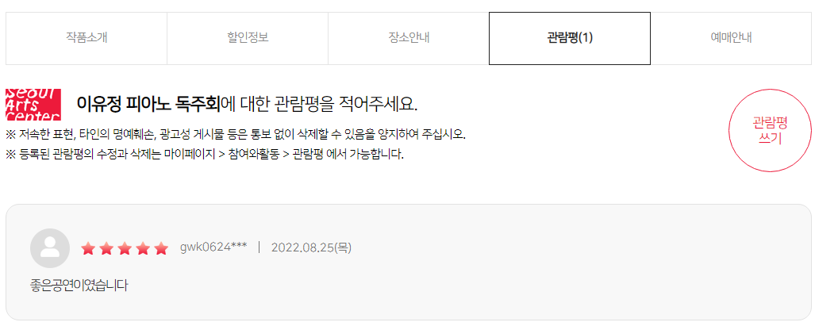
https://www.sac.or.kr/site/main/review/review_01

관람평 테이블 | → 전시 이미지를 누르면 전시 상세페이지로 이동됨 |  |  |  |  | 문자열타입??
일련번호 | 상품 구분 코드 | 전시 제목 | 전시 이미지 | 관람자 아이디 | 등록일 | 별점 | 관람평 내용
1 | exhibit004 | 앙리 카르티에 브레송 특별전: 결정적 순간 | HenriCartier.png | mokgin752 | 2022.09.08(목) | 3 | 기대 이상입니다
2 | show001 | 레이 첸 & 선우예권 | laychen.png | gogo123 | 2022.09.01(목) | 5 | 와 멋있어요
3 | exhibit001 | 앤서니 브라운의 원더랜드 뮤지엄전 | anthonybrowne.png | puppy456 | 2022.09.01(목) | 2 | 최악
4 | show005 | 강석우와 함께하는 11시 콘서트 | 11concert.png | kitty555 | 2022.07.27(수) | 5 | 사랑합니다
5 | exhibit003 | 홀 어스 트럭 스토어 2022: 가구, 오래 쓰는 물건 | truckstore.png | hamster974 | 2022.07.24(일) | 4 | 앞으로 계속 좋은 기획 부탁드립니다
PK | FK(공연/전시)
 | → 관람자가 구매한 티켓의 상품구분코드

